Лист 1
Прайс-лист
МИР ПРЯЖИ

В валюте: руб. (курс 1).
Цены указаны на 07.08.2020

№ | Номенклатура/ Характеристика номенклатуры | Описание | Изображение | Артикул | Цена | Ед. | Остаток | Ссылка на сайт
 | Объемная картина в технике "термомоделирование" | Объемная картина в технике "термомоделирование" | 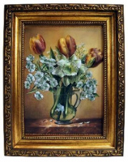 |  | 500.00 |  |  | Изображение
 | Объемная картина в технике "термомоделирование" |  |  |  | 500.00 | шт | 1 | Изображение
 | Чистый лист для лазерной печати Thermo300, 209х296 мм | Чистый лист для лазерной печати Thermo300, 209х296 мм |  | 300thermo | 38.40 |  |  | Изображение
 | Чистый лист для лазерной печати Thermo300, 209х296 мм |  |  |  | 38.40 | шт | 3 | Изображение

